【C】掲載NG業種業務
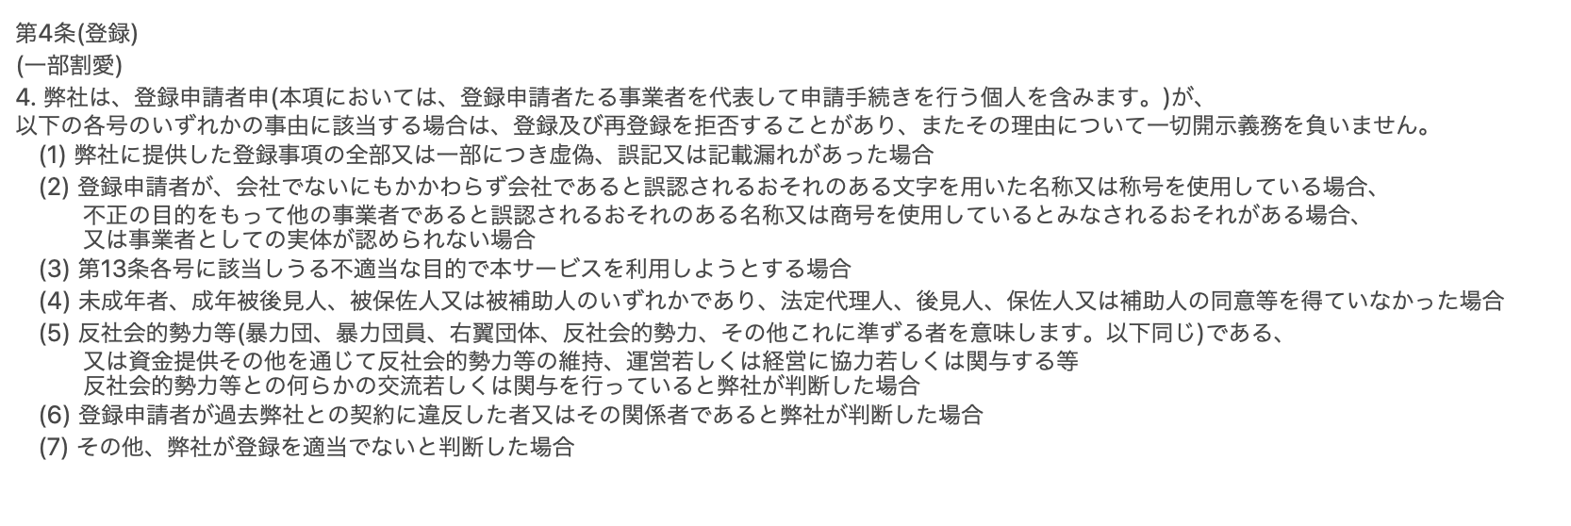
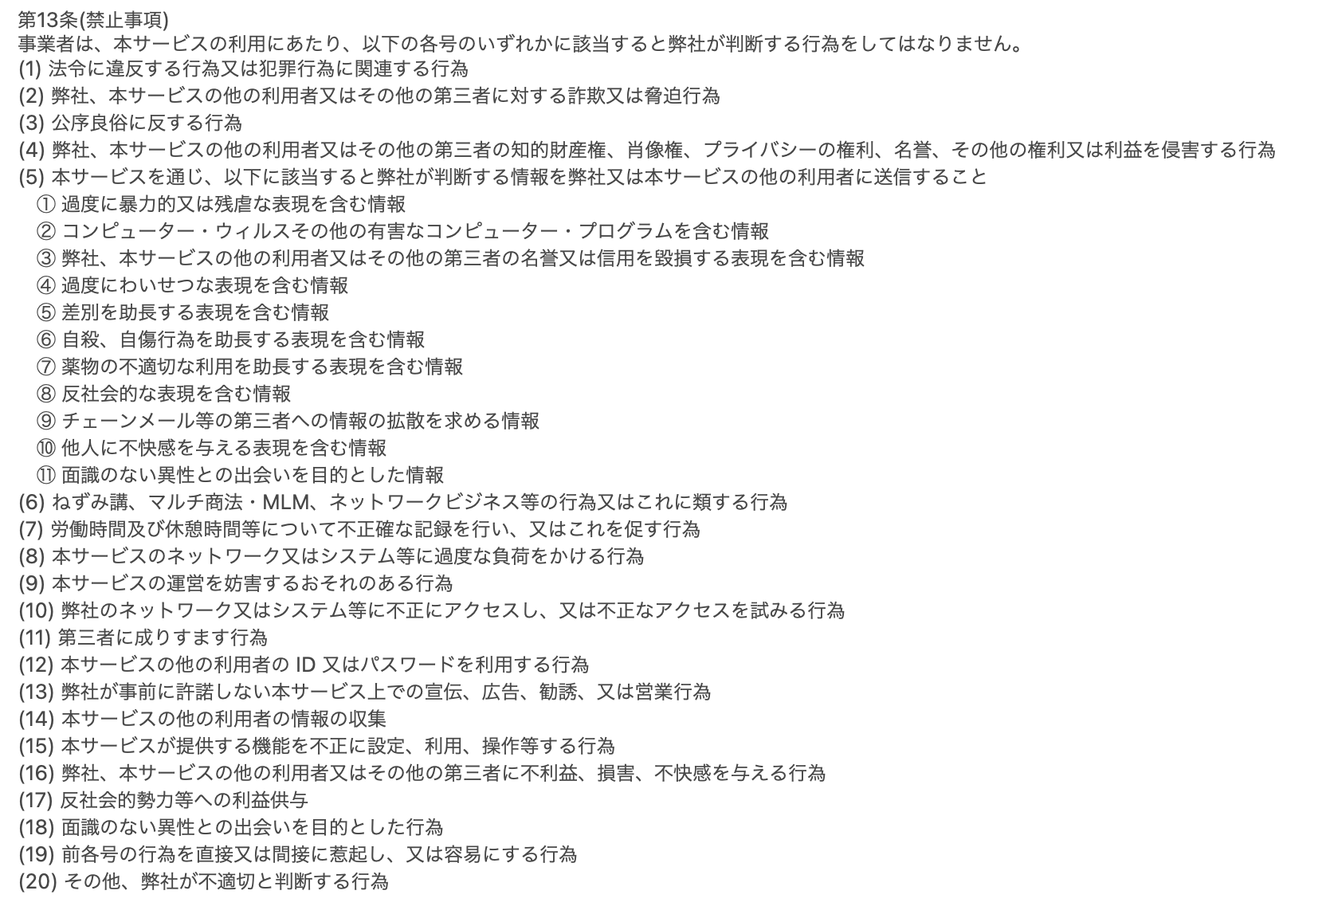
利用規約 | 業界 | 業種・業務内容 | 理由 | 参考URL
A列と下記画像は以前の条が記載されているので下記リンクをご参考ください https://help.timee.co.jp/ja/knowledge/timee%E4%BA%8B%E6%A5%AD%E8%80%85%E5%88%A9%E7%94%A8%E8%A6%8F%E7%B4%84%E4%BA%8B%E6%A5%AD%E8%80%85%E6%A7%98%E5%90%91%E3%81%91-2022%E5%B9%B410%E6%9C%881%E6%97%A5%E6%94%B9%E5%AE%9A%E7%89%88 |  |  |  |  |  | 大分類
第13条3項 (第4条3項) | 飲食サービス | 性風俗店 | 公序良俗に反する |  |  | 建設
第4条7項 | 飲食サービス | ガールズバー | 公序良俗に反する可能性がある |  |  | 金融
第4条7項 | 飲食サービス | スナック | 公序良俗に反する可能性がある |  |  | エネルギー
第4条7項 | 飲食サービス | ラウンジ(書き方要検討) | 公序良俗に反する可能性がある |  |  | 医薬・バイオ
第4条7項 | 飲食サービス | キャバクラ | 公序良俗に反する可能性がある |  |  | 機械・電気製品
第4条7項 | 飲食サービス | ナイトクラブ | 公序良俗に反する可能性がある |  |  | 消費財
第4条7項 | 飲食サービス | ホストクラブ | 公序良俗に反する可能性がある |  |  | 石炭・鉱石採掘
第13条20項 (第4条3項) | その他 | モデル撮影業務 | 公序良俗に反する、性被害にあう可能性がある | https://taimee.slack.com/archives/C01PZEG7XDG/p1615804824060500 |  | 素材・素材加工品
第13条20項 (第4条3項) | その他 | 抽選代行業務 | 違法ではないが、転売などの不当な行為が行われる可能性がある |  |  | 中間流通
第4条7項 | 建設 | 事務職以外 | 有料職業紹介事業では掲載できない | https://xn--xmq28ju4vf9rm0o.com/kinshi/ |  | 法人サービス
第4条7項 | 港湾運送 | 全般 | 有料職業紹介事業では掲載できない | https://xn--xmq28ju4vf9rm0o.com/kinshi/ |  | 輸送機械
第13条20項 (第4条3項) | 全般 | 長期雇用限定とした業務 | 日雇い雇用のマッチングプラットフォームのため | https://www.notion.so/timee/810e0c907b6443d0aeca7195f03f96c4 |  | 広告・情報通信サービス
第13条13項、20項 (第4条3項) | 全般 | アプリの登録を前提とした業務や、事前に容認していない登録会等の募集 | スキマバイトアプリの特性に反するため |  |  | 公共サービス
第13条13項、20項 (第4条3項) | SNS | ライブ配信アプリ関連 | 公序良俗に反する可能性やサービスの勧誘行為が行われるため | https://www.notion.so/timee/a4af94d4b4c3452f8d2456794ec58ab5 |  | 運輸サービス
第13条13項 | 全般 | 企業のサービス・製品などを用いた営利目的でのPR活動 | 勧誘行為によるトラブルや他社サービスの利用規約に違反する可能性の防止、タイミーのサービス目的から外れる可能性があるため | https://www.nta.go.jp/law/shitsugi/inshi/19/01.htm | https://taimee.slack.com/archives/CECP4KLCX/p1649900201959019 | 小売
第13条1項 (第4条3項) | 警備業 | 警備会社 | 警備業法より法定研修が必要なため弊社では掲載できない | https://www.notion.so/timee/b3ff33bc00e8480685aa2f5875209530 |  | 食品
第13条1項、20項 (第4条3項) | 配送・運送サービス | ワーカーの車、125CCを超えるバイクを使用する業務 | 貨物自動車運送業法等より、法律違反や掲載時のリスクが高いため | https://www.notion.so/timee/e27a16fa309c49dfa70815b786d88d49 |  | 消費者サービス
第13条16項、20項 (第4条3項) | その他 | ECサイトでの購入代行業務 | 他社サービスの利用規約に違反する可能性があるため | 例）amazonでは「金銭的な報酬を受け取って投稿されるレビュー」はNG https://www.amazon.co.jp/gp/help/customer/display.html?nodeId=G3UA5WC5S5UUKB5G |  | 不動産
タイミー方針 | その他 | 障害者手帳持っている人限定の業務 | 違法ではないが要配慮個人情報であることなどの懸念があり現状はNG | https://taimee.slack.com/archives/C01PZEG7XDG/p1615804824060500 |  | 外食・中食
タイミー方針 | その他 | 配送業者以外の事業者が、物の運搬のみをワーカーに依頼する業務の取り扱いNG | 違法薬物などの運び屋に利用される恐れがあり、ワーカーが犯罪に巻き込まれるなどのリスクがある | https://www.notion.so/timee/ffc80a7e0e11490181e53c28eff4f7cd
タイミー方針 | 主に軽作業 | 特殊清掃 | 違法ではないが、特殊技能かつワーカーがリスクを負うことになってしまうため原則NG | https://taimee.slack.com/archives/CECP4KLCX/p1662449346505169

